Sheet8
（ruiheng Packaging Delivery List）
Shipping Date 发货日期: |  |  | 2025-05-09
快递单号: |  |  | 壹米滴答 110404667298

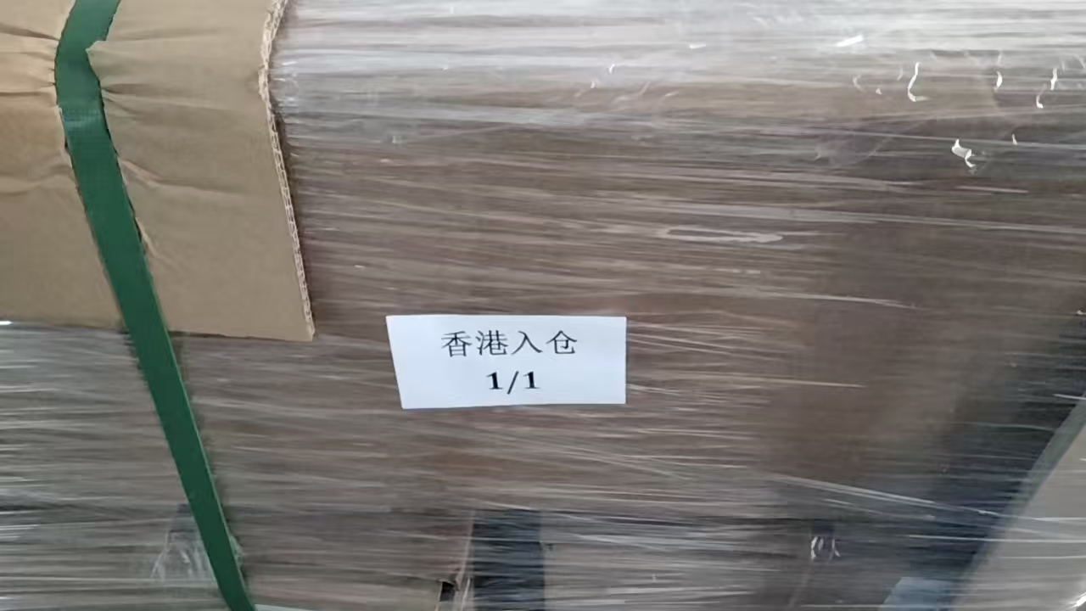
订单号 | 产品型号 | 客户单号 | 订单数 | 总实发数 | 总箱数/箱号 | 净重 （公斤) | 毛重 （公斤) | 箱子尺寸（CM) | 体积(立方米） | 备注
S25040684 | KU/24/M9743G | GA-62640 | 2000 | 2000 | 1/14 | 19 | 20 | 50*30*26 | 0.039 | GA-62640(GA25-0248 0249-01）袜卡
 |  |  | 2000 | 2000 | 2/14 | 19 | 20 | 50*30*26 | 0.039
 |  |  | 2000 | 2000 | 3/14 | 19 | 20 | 50*30*26 | 0.039
 |  |  | 2000 | 2000 | 4/14 | 19 | 20 | 50*30*26 | 0.039
 |  |  | 2000 | 2000 | 5/14 | 19 | 20 | 50*30*26 | 0.039
 |  |  | 2000 | 2000 | 6/14 | 19 | 20 | 50*30*26 | 0.039
 |  |  | 2000 | 2000 | 7/14 | 19 | 20 | 50*30*26 | 0.039
 |  |  | 2000 | 2000 | 8/14 | 19 | 20 | 50*30*26 | 0.039
 |  |  | 2000 | 2000 | 9/14 | 19 | 20 | 50*30*26 | 0.039
 |  |  | 2000 | 2000 | 10/14 | 19 | 20 | 50*30*26 | 0.039
 |  |  | 2000 | 2000 | 11/14 | 19 | 20 | 50*30*26 | 0.039
 |  |  | 2000 | 2000 | 12/14 | 19 | 20 | 50*30*26 | 0.039
 |  |  | 2000 | 2000 | 13/14 | 19 | 20 | 50*30*26 | 0.039
 |  |  | 2000 | 2000 | 14/14 | 19 | 20 | 50*30*26 | 0.039
